关系图
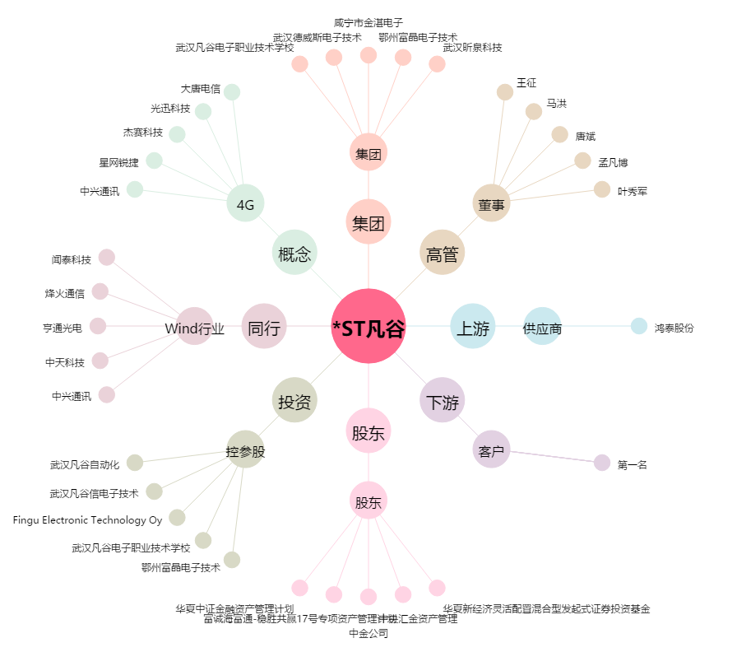
*ST凡谷[002194.SZ] - 关系概览图

